Simulação
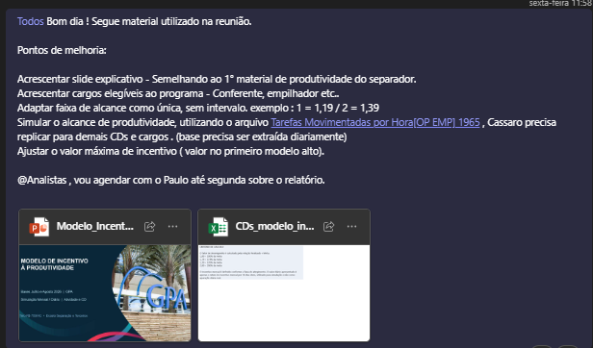
Faixa (Carregamento 409 FLV = 24 ) | Fator mín | Fator máx | Alcance Qtd | Qtd TT Acu. | Aumento Faixa |  | CD | Indicador | Categoria | Meta | Média Geral | Cód. Unidade de Medida
Alcance dia | 0 | 1.00 | 132 | 0 | 0 |  | 409 | ATIVIDADE OP. EMP. | CARNES | 27 | 26 | 2
1.19 | 1 | 1.20 | 157 | 25 | 25 |  | 409 | ATIVIDADE OP. EMP. | F.L.V | 26 |  | 2
1.39 | 1.2 | 1.40 | 183 | 51 | 26 |  | 409 | ATIVIDADE OP. EMP. | MERCEARIA | 25 |  | 2
1.59 | 1.4 | 1.60 | 210 | 78 | 26 |  | 409 | CARREGAMENTO | CARNES | 16 | 22 | 1
1.79 | 1.6 | 1.80 | 236 | 104 | 26 |  | 409 | CARREGAMENTO | F.L.V | 24 |  | 1
≥ 2,00 (teto) | 1.9 | 2.00 | 264 | 132 | 28 |  | 409 | CARREGAMENTO | MERCEARIA | 25 |  | 1
 |  |  |  |  |  |  | 409 | PUXADA RECEB | CARNES | 20 | 22 | 34
Média Hora | 5.5 |  |  |  |  |  | 409 | PUXADA RECEB | F.L.V | 24 |  | 34
Faixa (Carregamento 409 FLV = 24 ) | Fator máx | Valor (Olpn/ PLT ID) | Valor DIÁRIO | Valor Mensal |  |  | 409 | PUXADA RECEB | MERCEARIA | 22 |  | 34
Alcance dia | 1.0 | R$ 0 | R$ 0.00 | R$ - |  |  | 409 | RECEBIMENTO | CARNES | 17 | 23 | 4
1.19 | 1.2 | R$ 0.22 | R$ 5.52 | R$ 143.46 |  | R$ 5.74 | 409 | RECEBIMENTO | F.L.V | 21 |  | 4
1.39 | 1.4 | R$ 0.22 | R$ 5.81 | R$ 151.01 |  |  | 409 | RECEBIMENTO | MERCEARIA | 32 |  | 4
1.59 | 1.6 | R$ 0.22 | R$ 5.81 | R$ 151.01
1.79 | 1.8 | R$ 0.22 | R$ 5.81 | R$ 151.01 |  |  | CD | Função | Cód. Unidade de Medida
≥ 2,00 (teto) | 2.0 | R$ 0.22 | R$ 6.10 | R$ 158.56 |  |  | 409 | Carregamento | 1
TT |  |  | R$ 29.04 | R$ 755.04 |  |  | 409 | Carregamento+Empilhadeira | 12
 |  |  |  |  |  |  | 409 | Carregamento+Empilhadeira+Puxada | 123
REGRAS |  |  |  |  |  |  | 409 | Carregamento+Empilhadeira+Puxada+Recebimento | 1234
1. Utilizar metricas de valores por superação de meta |  |  |  |  |  |  | 409 | Carregamento+Puxada | 13
2. Para atividades com sinergia trazer média |  |  |  |  |  |  | 409 | Carregamento+Recebimento | 14
 |  |  |  |  |  |  | 409 | Empilhadeira | 2
 |  |  |  |  |  |  | 409 | Empilhadeira+Puxada | 23
 |  |  |  |  |  |  | 409 | Empilhadeira+Puxada+Recebimento | 234
 |  |  |  |  |  |  | 409 | Empilhadeira+Recebimento | 24
 |  |  |  |  |  |  | 409 | Puxada | 3
 |  |  |  |  |  |  | 409 | Puxada+Recebimento | 34
 |  |  |  |  |  |  | 409 | Recebimento | 4

